Sheet1
日期 | 编号 | 所属模块 | 缺陷描述 | 重现步骤 | 预期结果 | 实际结果 | 优先级
2017-08-15 | ST-001 | 报表 | 客户下了订单后取消， 报表金额增加后没有相应减少 | 1.前台随机选任何商品数量规格，下订单后，选择现金支付； 2.在后台取消该比订单； 3.查看报表。 | 报表金额在下订单后增加，取消订单后减少 | 报表金额增加后没有相应减少 | 高
2017-08-15 | ST-002 | 订单列表 | 按日期搜索订单 ，排序错误 | 1.日期选择“2015-07-01”-“2017-08-15”查询； 2.刷新页面显示订单列表 | 按下单时间 进行降序排序 | 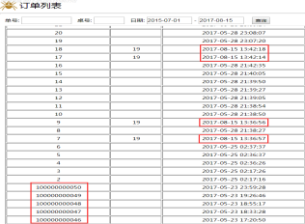 | 低
2017-08-15 | ST-003 | 菜单列表 | 菜单列表显示修改 | 1.点击餐品其中一行 | 1.点击餐品照片显示照片大图，并可以修改图片； 2.在当前页面双击可以直接修改参数； 3.在最后一栏操作列里增加一个“修改”按钮。 | 显示餐品详细信息 | 建议
2017-08-15 | ST-004 | 菜单列表 | 点击“餐品照片” 显示提示信息刷新图片列表 | 1.在餐品列表下，点击餐品其中一行，显示餐品编辑； 2.鼠标移至“餐品照片”。 | 不能点击“餐品照片” | 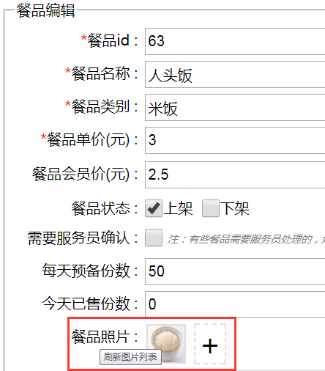 | 低
2017-08-15 | ST-MENU-005 | 菜单列表 | 餐品照片删除照片没有删除按钮 | 1.在餐品列表下，点击餐品其中一行，显示餐品编辑； 2.餐品照片一行删除已添加的照片。 | 有一个删除按钮删除照片 | 鼠标移至已添加图片上， 显示提示信息“双击删除照片” | 建议
2017-08-15 | ST-MENU-006 | 菜单列表 | 添加餐品照片没有限制照片规格 | 1.在餐品列表下，点击餐品其中一行，显示餐品编辑； 2.餐品照片一行点击“+”； 3.添加除“.jpg 、 .png”等照片格式外的文件。 4.照片大小需在100kb以内。 | 不能添加除““.jpg 、 .png”等照片格式外的文件 | 添加成功但无法显示图片 | 建议
2017-08-16 | ST-PORDER-007 | 下单 | 下单后响应慢 | 1.前台随机选任何商品数量规格，勾选“在店吃”和“现金支付”； 2.点击“下单”。 | 5秒内显示下单成功 | 10秒显示下单成功 | 低

